1
家具清单
 |  |  |  |  |  |  |  |  | 2026-09-02
序号 | 产品名称 | 图片 | 色泽 | 规格尺寸 | 材质 | 数量 | 单位 | 单价 | 复价 | 备注
1 | 两人位课桌 （固定） |  |  | 尺寸：W1120*D400*H757 | ★1.Enf级浸渍胶膜纸饰面刨花板（桌面采用25mm厚）:依据GB/T15102-2017、GB/T39600-2021、含水率：3%~13%、密度0.60g/cm³~0.90g/cm³、热循环无裂纹、无鼓泡、无变色、无起皱、表面耐磨性素色：磨350r以后应无露底现象，表面耐香烟灼烧达到4级，表面耐干热5级，表面耐污染腐蚀5级，表面耐龟裂5级、表面耐水蒸气5级、表面耐划痕≥1.5N表面无大于90%的连续划痕，甲醛释放量分级要求≤0.025mg/m³（72h）。 ★2.激光封边条(ABS)（封边）：依据QB/T4463-2025，厚度2.0mm，有害物质限量甲醛释放量≤0.05mg/L。 ★3.前挡板采用厚度1.5mm一级冷轧钢板（上下反压边处理，表面冲圆孔），外观性能金属件喷涂(塑)涂层：应无漏喷、锈蚀、脱色、掉色等，应光滑均匀，色泽一致，应无流挂、疙瘩、皱皮、飞漆等，主要部件钢板的公称厚度及允许偏差，偏差应符合GB/T708的规定，钢板实际厚度应符合明示要求≥1.5mm，理化性能金属喷漆(塑)涂层硬度铅笔硬度H，应无塑性变形和/或内聚破坏,中性盐雾试验720h无锈点，10级，乙酸盐雾试验700h无锈点，10级，应无塑性变形和/或内聚破坏通过冲压设备一次性加工成型，采用折弯曲结构加工工艺。 4.框架采用49*75*T2.0mmQ235椭圆形钢管，桌面连接件采用2.0mm厚一级冷轧钢板，与地面连接底板采用3.0mm厚一级冷轧钢板，三者焊接而成，经磷化处理后，表面静电喷塑。 ★5.热固性粉末涂料(塑粉)：依据HG/T2006-2022，外观色泽均匀，无异物，呈松散粉末状，干附着力0级，铅笔硬度≥2H，无裂纹，皱纹及剥落、总铅(Pb)含量≤2.0(mg/kg)，可溶性重金属含量：镉(Cd)含量≤2.5mg/kg、铬(Cr)含量≤2.0mg/kg、汞(Hg)含量≤2.5mg/kg。 6.桌脚保护盖采用ABS塑料一体注塑成型，并采用25*25*T0.8mm的65Mn角码与地面底板连接，防止脱落，保护盖为子母卡扣设计。 ★7.螺丝：（五金配件）依据QB/T3826-1999、QB/T3832-1999，中性盐雾试验600h无锈点，10级。 8.书包钩采用φ6mm实芯钢筋，折弯而成，经磷化处理后，表面静电喷塑。 配置：桌下带集成五孔插座，插座尺寸 W170*D50*H50。电源线采用H62铜，外敷绝缘线、符合国标。9.根据现场尺寸定制为弧形。 | 39 | 件 |  |  | 学森楼阶梯教室
2 | 三人位课桌 （固定） | 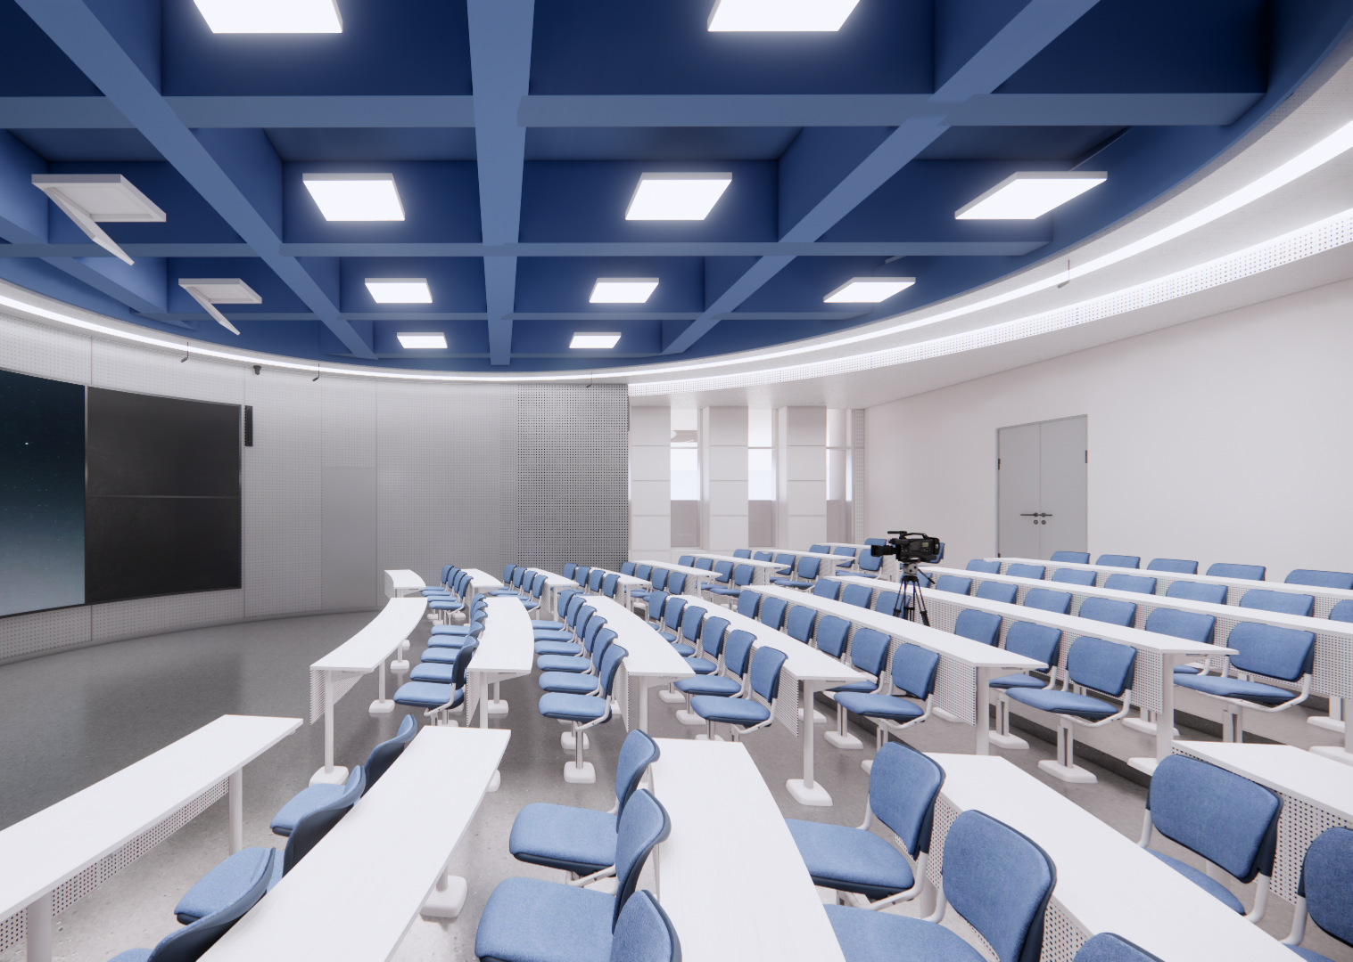 |  | 单人位尺寸：W1680*D400*H757 |  | 12 | 件 |  |  | 学森楼阶梯教室
3 | 课椅 （固定） |  |  | W560*D423*H820 | 1. 椅背采用硬塑料+玻璃纤维（PP+GF）一体注塑成，环保无毒无臭无味，易清洁，抗静电，能在100度以上温度进行消毒杀菌，外观尺寸：477*316±5mm，椅背两则内置M8带倒刺螺杆，与椅架连接。 2.椅座采用硬塑料+玻璃纤维（PP+GF）一体注塑成，环保无毒无臭无味，易清洁，抗静电，能在100度以上温度进行消毒杀菌，外观尺寸：462*415±5mm，底部配有五条加强筋。 3.椅座托件采用尼龙（PA）一体注塑成型，具有优异的力学性能、亲水性、润滑性、耐磨性、耐腐蚀性、耐油性和阻透性，无毒无味。外观尺寸：W327*D68*H45±5mm，内部加强筋设计。中间预留安装回弹轴孔，两侧卡扣设计。 4.回弹轴采用尼龙（PA）一体注塑成型，具有优异的力学性能、亲水性、润滑性、耐磨性、耐腐蚀性、耐油性和阻透性，无毒无味，内置直径16mm合金弹簧，外围卡扣设计，与托件形成子母配对。 5.基座保护盖采用工程塑料（ABS）一体注塑而成，对拼结构，与底座采用L形卡片连接，外观尺寸：W269*D209*H55±5mm。 6.椅架:立柱采用采用W49*D71*T2mm椭圆形Q235管材，底座采用4mm厚一级冷轧钢板，冲压焊接而成，圆管采用⌀25*T2mmQ235钢管，经磷化处理后，表面静电喷塑。 7.热固性粉末涂料(塑粉)：依据HG/T2006-2022，外观色泽均匀，无异物，呈松散粉末状，干附着力0级，铅笔硬度≥2H，无裂纹，皱纹及剥落、总铅(Pb)含量≤2.0(mg/kg)，可溶性重金属含量：镉(Cd)含量≤2.5mg/kg、铬(Cr)含量≤2.0mg/kg、汞(Hg)含量≤2.5mg/kg。 8.螺丝：（五金配件）依据QB/T3826-1999、QB/T3832-1999，中性盐雾试验600h无锈点，10级。 配置：座椅座面可折叠。 | 114 | 件 |  |  | 学森楼阶梯教室
4 | 弧形桌 | 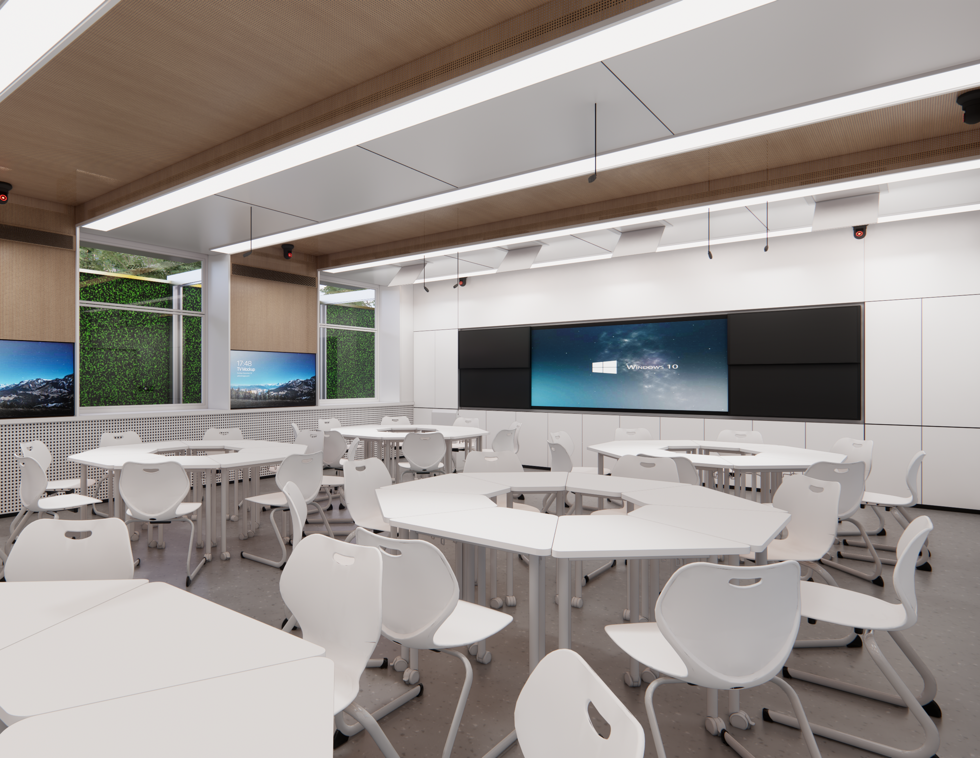 |  | W747*D530*H750 | 1.Enf级浸渍胶膜纸饰面刨花板（桌面采用25mm厚）:依据GB/T15102-2017、GB/T39600-2021、含水率：3%~13%、密度0.60g/cm³~0.90g/cm³、热循环无裂纹、无鼓泡、无变色、无起皱、表面耐磨性素色：磨350r以后应无露底现象，表面耐香烟灼烧达到4级，表面耐干热5级，表面耐污染腐蚀5级，表面耐龟裂5级、表面耐水蒸气5级、表面耐划痕≥1.5N表面无大于90%的连续划痕，甲醛释放量分级要求≤0.025mg/m³（72h）。 2.激光封边条(ABS)（封边）：依据QB/T4463-2025，厚度2.0mm，有害物质限量甲醛释放量≤0.05mg/L。 3.桌脚采用φ38*T1.8mm圆形钢管，横梁采用40*20*T1.8mm，经磷化处理后，表面静电喷塑。 4.热固性粉末涂料(塑粉)：依据HG/T2006-2022，外观色泽均匀，无异物，呈松散粉末状，干附着力0级，铅笔硬度≥2H，无裂纹，皱纹及剥落、总铅(Pb)含量≤2.0(mg/kg)，可溶性重金属含量：镉(Cd)含量≤2.5mg/kg、铬(Cr)含量≤2.0mg/kg、汞(Hg)含量≤2.5mg/kg。 5.螺丝：（五金配件）依据QB/T3826-1999、QB/T3832-1999，中性盐雾试验600h无锈点，10级。 6.书包钩采用φ6mm实芯钢筋，折弯而成，经磷化处理后，表面静电喷塑。 ★7.尼龙脚垫：椅脚配四个尼龙防滑脚垫，参照GB/T32487-2016，理化性能：塑料件耐冷热循环应无裂纹、鼓泡、变色、起皱，硬度邵氏D硬度≥HD74。 功能：桌边可挂物品功能。 | 48 | 件 |  |  | 砺儒楼阶梯教室
5 | 学生椅 |  |  | W492*D510*H825 | 1.PP材质热塑一体热压成型、耐冲击力90kg硬塑料一体注塑成型座背壳，整体流线设计，座背之间双层中空结构，内充玻璃钢，增加椅面背拉力强度及座感舒适度，边缘无锐角，椅背上方带有把手孔，易于学生搬动 2.椅脚采用38*19*T2.0mm椭圆形Q235钢管，四脚设计。 3.热固性粉末涂料(塑粉)：依据HG/T2006-2022，外观色泽均匀，无异物，呈松散粉末状，干附着力0级，铅笔硬度≥2H，无裂纹，皱纹及剥落、总铅(Pb)含量≤2.0(mg/kg)，可溶性重金属含量：镉(Cd)含量≤2.5mg/kg、铬(Cr)含量≤2.0mg/kg、汞(Hg)含量≤2.5mg/kg。 4.尼龙脚垫：椅脚配四个尼龙防滑脚垫，参照GB/T32487-2016，理化性能：塑料件耐冷热循环应无裂纹、鼓泡、变色、起皱，硬度邵氏D硬度≥HD74。 5.螺丝：（五金配件）依据QB/T3826-1999、QB/T3832-1999，中性盐雾试验600h无锈点，10级。 配置：座椅背预留拉手孔。 | 48 | 件 |  |  | 砺儒楼阶梯教室
6 | 两人位课桌（固定） |  |  | W1120*D400*H757 | 1.Enf级浸渍胶膜纸饰面刨花板（桌面采用25mm厚）:依据GB/T15102-2017、GB/T39600-2021、含水率：3%~13%、密度0.60g/cm³~0.90g/cm³、热循环无裂纹、无鼓泡、无变色、无起皱、表面耐磨性素色：磨350r以后应无露底现象，表面耐香烟灼烧达到4级，表面耐干热5级，表面耐污染腐蚀5级，表面耐龟裂5级、表面耐水蒸气5级、表面耐划痕≥1.5N表面无大于90%的连续划痕，甲醛释放量分级要求≤0.025mg/m³（72h）。 2.激光封边条(ABS)（封边）：依据QB/T4463-2025，厚度2.0mm，有害物质限量甲醛释放量≤0.05mg/L。 3.前挡板采用厚度1.5mm一级冷轧钢板（上下反压边处理，表面冲圆孔），外观性能金属件喷涂(塑)涂层：应无漏喷、锈蚀、脱色、掉色等，应光滑均匀，色泽一致，应无流挂、疙瘩、皱皮、飞漆等，主要部件钢板的公称厚度及允许偏差，偏差应符合GB/T708的规定，钢板实际厚度应符合明示要求≥1.5mm，理化性能金属喷漆(塑)涂层硬度铅笔硬度H，应无塑性变形和/或内聚破坏,中性盐雾试验720h无锈点，10级，乙酸盐雾试验700h无锈点，10级，应无塑性变形和/或内聚破坏通过冲压设备一次性加工成型，采用折弯曲结构加工工艺。 4.框架采用49*75*T2.0mmQ235椭圆形钢管，桌面连接件采用2.0mm厚一级冷轧钢板，与地面连接底板采用3.0mm厚一级冷轧钢板，三者焊接而成，经磷化处理后，表面静电喷塑。 5.热固性粉末涂料(塑粉)：依据HG/T2006-2022，外观色泽均匀，无异物，呈松散粉末状，干附着力0级，铅笔硬度≥2H，无裂纹，皱纹及剥落、总铅(Pb)含量≤2.0(mg/kg)，可溶性重金属含量：镉(Cd)含量≤2.5mg/kg、铬(Cr)含量≤2.0mg/kg、汞(Hg)含量≤2.5mg/kg。 6.桌脚保护盖采用ABS塑料一体注塑成型，并采用25*25*T0.8mm的65Mn角码与地面底板连接，防止脱落，保护盖为子母卡扣设计。 7.螺丝：（五金配件）依据QB/T3826-1999、QB/T3832-1999，中性盐雾试验600h无锈点，10级。 8.书包钩采用φ6mm实芯钢筋，折弯而成，经磷化处理后，表面静电喷塑。 配置：桌下带集成五孔插座，插座尺寸 W170*D50*H50。电源线采用H62铜，外敷绝缘线、符合国标。 | 15 | 件 |  |  | 砺儒楼阶梯教室
7 | 固定课椅 |  |  | W560*D423*H820 | 1. 椅背采用硬塑料+玻璃纤维（PP+GF）一体注塑成，环保无毒无臭无味，易清洁，抗静电，能在100度以上温度进行消毒杀菌，外观尺寸：477*316±5mm，椅背两则内置M8带倒刺螺杆，与椅架连接。 2.椅座采用硬塑料+玻璃纤维（PP+GF）一体注塑成，环保无毒无臭无味，易清洁，抗静电，能在100度以上温度进行消毒杀菌，外观尺寸：462*415±5mm，底部配有五条加强筋。 3.椅座托件采用尼龙（PA）一体注塑成型，具有优异的力学性能、亲水性、润滑性、耐磨性、耐腐蚀性、耐油性和阻透性，无毒无味。外观尺寸：W327*D68*H45±5mm，内部加强筋设计。中间预留安装回弹轴孔，两侧卡扣设计。 4.回弹轴采用尼龙（PA）一体注塑成型，具有优异的力学性能、亲水性、润滑性、耐磨性、耐腐蚀性、耐油性和阻透性，无毒无味，内置直径16mm合金弹簧，外围卡扣设计，与托件形成子母配对。 5.基座保护盖采用工程塑料（ABS）一体注塑而成，对拼结构，与底座采用L形卡片连接，外观尺寸：W269*D209*H55±5mm。 6.椅架:立柱采用采用W49*D71*T2mm椭圆形Q235管材，底座采用4mm厚一级冷轧钢板，冲压焊接而成，圆管采用⌀25*T2mmQ235钢管，经磷化处理后，表面静电喷塑。 7.热固性粉末涂料(塑粉)：依据HG/T2006-2022，外观色泽均匀，无异物，呈松散粉末状，干附着力0级，铅笔硬度≥2H，无裂纹，皱纹及剥落、总铅(Pb)含量≤2.0(mg/kg)，可溶性重金属含量：镉(Cd)含量≤2.5mg/kg、铬(Cr)含量≤2.0mg/kg、汞(Hg)含量≤2.5mg/kg。 8.螺丝：（五金配件）依据QB/T3826-1999、QB/T3832-1999，中性盐雾试验600h无锈点，10级。 配置：座椅座面可折叠。 | 30 | 件 |  |  | 砺儒楼阶梯教室
8 | 双人学习课桌 | 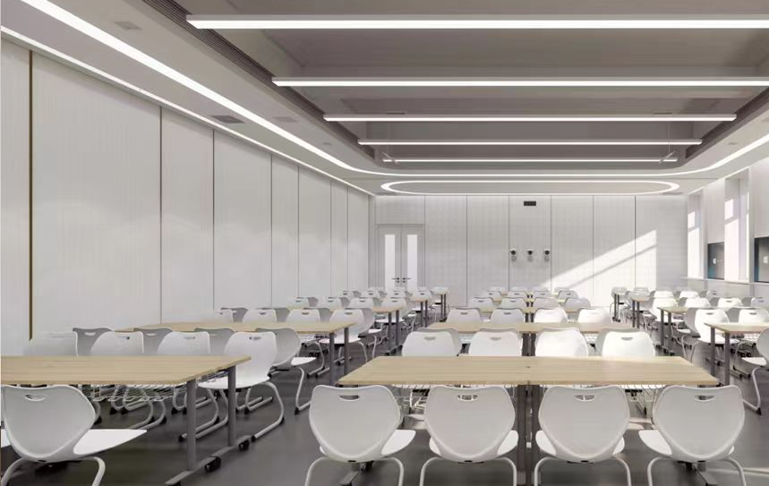 |  | W1200*D450*H750 | 1.Enf级浸渍胶膜纸饰面刨花板（桌面采用25mm厚）:依据GB/T15102-2017、GB/T39600-2021、含水率：3%~13%、密度0.60g/cm³~0.90g/cm³、热循环无裂纹、无鼓泡、无变色、无起皱、表面耐磨性素色：磨350r以后应无露底现象，表面耐香烟灼烧达到4级，表面耐干热5级，表面耐污染腐蚀5级，表面耐龟裂5级、表面耐水蒸气5级、表面耐划痕≥1.5N表面无大于90%的连续划痕，甲醛释放量分级要求≤0.025mg/m³（72h）。 2.激光封边条(ABS)（封边）：依据QB/T4463-2025，厚度2.0mm，有害物质限量甲醛释放量≤0.05mg/L。 3.桌脚采用⌀50*T2.0mmQ235圆形钢管，横梁采用20*40*T1.5mmQ235方形钢管，经磷化处理后，表面静电喷塑，横梁与桌脚拆装设计，桌下带钢制烤漆书网。 4.热固性粉末涂料(塑粉)：依据HG/T2006-2022，外观色泽均匀，无异物，呈松散粉末状，干附着力0级，铅笔硬度≥2H，无裂纹，皱纹及剥落、总铅(Pb)含量≤2.0(mg/kg)，可溶性重金属含量：镉(Cd)含量≤2.5mg/kg、铬(Cr)含量≤2.0mg/kg、汞(Hg)含量≤2.5mg/kg。 5.螺丝：（五金配件）依据QB/T3826-1999、QB/T3832-1999，中性盐雾试验600h无锈点，10级。 功能：台面可折叠，不带桌下挡板，配静音脚轮。 | 60 | 件 |  |  | 南区阶梯教室
9 | 学生椅 |  |  | W500*D480*H825 | 1.PP材质热塑一体热压成型、耐冲击力90kg硬塑料一体注塑成型座背壳，整体流线设计，座背之间双层中空结构，内充玻璃钢，增加椅面背拉力强度及座感舒适度，边缘无锐角，椅背上方带有把手孔，易于学生搬动 2.椅脚采用38*19*T2.0mm椭圆形Q235钢管，四脚设计。 3.热固性粉末涂料(塑粉)：依据HG/T2006-2022，外观色泽均匀，无异物，呈松散粉末状，干附着力0级，铅笔硬度≥2H，无裂纹，皱纹及剥落、总铅(Pb)含量≤2.0(mg/kg)，可溶性重金属含量：镉(Cd)含量≤2.5mg/kg、铬(Cr)含量≤2.0mg/kg、汞(Hg)含量≤2.5mg/kg。 4.尼龙脚垫：椅脚配四个尼龙防滑脚垫，参照GB/T32487-2016，理化性能：塑料件耐冷热循环应无裂纹、鼓泡、变色、起皱，硬度邵氏D硬度≥HD74。5.螺丝：（五金配件）依据QB/T3826-1999、QB/T3832-1999，中性盐雾试验600h无锈点，10级。 配置：座椅背预留拉手孔。 | 120 | 件 |  |  | 南区阶梯教室
 |  |  |  |  |  |  |  | 总价：

